ACT-SNEJ-001
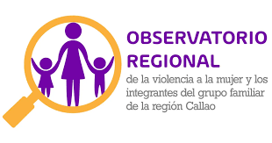

 |  | FICHA TÉCNICA DE REMISIÓN DE INFORMACIÓN DE ACTIVIDADES PARA EL OBSERVATORIO |  |  |  |  |  | CÓDIGO: PPV-SNEJ-001
 |  | INSTITUCION /ORGANO: PODER JUDICIAL - CORTE SUPERIOR DE JUSTICIA DE PUENTE PIEDRA - VENTANILLA
 |  | DENOMINACION DE LA ACTIVIDAD: "CICLO DE CHARLAS EN EL MARCO DEL DÍA INTERNACIONAL DE LA MUJER"
 |  | LUGAR: SNEJ |  |  | FECHA : 05/03/2026 |  | PÁGINA: 01 DE 12

DATOS DE LA ACTIVIDAD
UNIDAD ORGANICA A CARGO | Administración SNEJ |  | FECHA INICIO |  | 3/5/2026 | FECHA DE CULMINACION |  | 3/6/2026
ESTADO DE LA ACTIVIDAD | Programado / Implementado |  | EJE |  | Prevención
ANTECEDENTES | Plan de Trabajo 2026 de la Instancia de Concertación Regional (ICR) – Callao – Eje II: Promoción de las políticas en materia de violencia contra las mujeres y los integrantes del grupo familiar (prevención, atención y protección) – Acción 2.3 (protección y recuperación de las víctimas) – Actividad 16: "Implementación de acciones dirigidas a la protección a víctimas, a efectos de brindar una respuesta oportuna". Oficio Múltiple N.° 000072-2026-GRC/GRDS (24.06.2026); Proveído N.° 002337-2026-P-CSJPPV-PJ (01.07.2026); Memorando Múltiple N.° 000006-2026-AJ-P-CSJPPV-PJ (03.07.2026); Informe N.° 000041-2026-ASNEJ-CSJPPV-PJ (10.07.2026). Antecedente específico: En el marco de las actividades por el Día Internacional de la Mujer.
OBJETIVO ESTRATEGICO | Generar conciencia sobre la violencia de género y promover el acceso a la justicia para las mujeres víctimas de violencia.
ACCION ESTRATEGICA | Presentación de temas respecto a la eliminación de la violencia contra la mujer e integrantes del grupo familiar
DESCRIPCION (Incluye análisis) | El jueves 05 de marzo del 2026, la Comisión de Justicia de Género de la CSJ de Puente Piedra - Ventanilla y el SNEJ Puente Piedra inauguraron el Ciclo de Charlas por el Día Internacional de la Mujer. Esta primera sesión abordó la violencia digital, el acoso virtual y la difusión de imágenes sin consentimiento, temas críticos ante el aumento de casos contra mujeres y niñas. La jornada contó con la ponencia «Prevención y sanción de la violencia digital: nuevos retos para el SNEJ», a cargo del Dr. Erick Iriarte Ahon, presidente del Tribunal de Ética del Consejo de la Prensa Peruana. La segunda sesión se realizó el viernes 06 de marzo del 2026 y abordó las barreras críticas de acceso a la justicia que enfrentan las mujeres de poblaciones rurales y afrodescendientes, quienes sufren una doble discriminación por género y origen étnico. La conferencia, titulada «Justicia de Género e Interculturalidad: Acceso Efectivo para Mujeres en Situación de Vulnerabilidad», estuvo a cargo del Dr. Antonio Alfonso Peña Jumpa, doctor en Derechos por la Universidad Católica de Lovaina (Bélgica).
PARTICIPANTES | Dr. Erick Iriarte Ahon, Dr. Antonio Alfonso Peña Jumpa, personal de la Corte Superior de Justicia de Puente Piedra - Ventanilla.
CONCLUSIONES | La jornada fue una oportunidad para reflexionar sobre la importancia de erradicar la violencia contra la mujer y reforzar el compromiso de las instituciones en la defensa de los derechos de las mujeres, brindando acceso a la justicia y medidas de protección adecuadas.
ANEXOS ( Precisar y adjuntar: testimonio fotográfico, flyer, cronograma de actividades) | 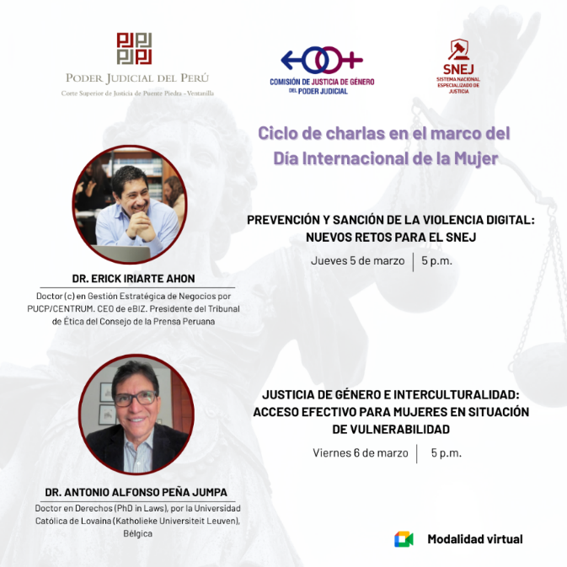 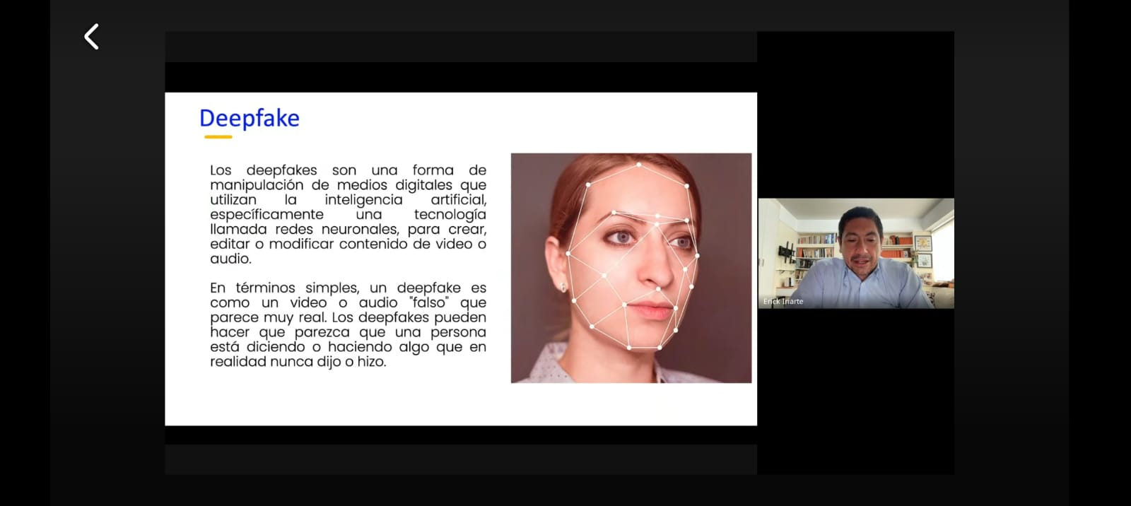 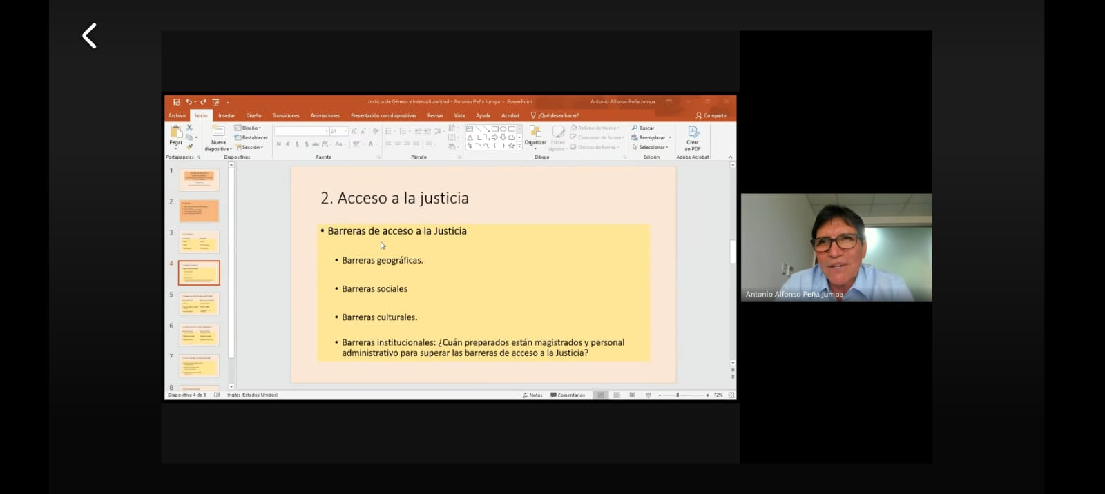

MEDICION DE LA ACTIVIDAD
DESCRIPCION |  | DENOMINACION DE LA ACTIVIDAD: "CICLO DE CHARLAS EN EL MARCO DEL DÍA INTERNACIONAL DE LA MUJER" |  | Programado en POI

 |  |  |  |  |  |  | NO

Fuente: Repositorio Institucional Elaboración: Imagen y Prensa Area: Administración del SNEJ – Presidencia CSJPPV-PJ.

ACT-SNEJ-002
 |  | FICHA TÉCNICA DE REMISIÓN DE INFORMACIÓN DE ACTIVIDADES PARA EL OBSERVATORIO |  |  |  |  |  | CÓDIGO: PPV-SNEJ-002
 |  | INSTITUCION /ORGANO: PODER JUDICIAL - CORTE SUPERIOR DE JUSTICIA DE PUENTE PIEDRA - VENTANILLA
 |  | DENOMINACION DE LA ACTIVIDAD: "FERIA PREVENTIVA DE SERVICIOS REALIZADA EN EL ESTABLECIMIENTO DE SALUD BAHÍA BLANCA"
 |  | LUGAR: Establecimiento de Salud Bahía Blanca |  |  | FECHA : 16/03/2026 |  | PÁGINA: 02 DE 12

DATOS DE LA ACTIVIDAD
UNIDAD ORGANICA A CARGO | Comisión Distrital de Acceso a la Justicia de Personas en Condición de Vulnerabilidad y Justicia en tu Comunidad |  | FECHA INICIO |  | 3/16/2026 | FECHA DE CULMINACION |  | 3/16/2026
ESTADO DE LA ACTIVIDAD | Programado / Implementado |  | EJE |  | Prevención
ANTECEDENTES | Plan de Trabajo 2026 de la Instancia de Concertación Regional (ICR) – Callao – Eje II: Promoción de las políticas en materia de violencia contra las mujeres y los integrantes del grupo familiar (prevención, atención y protección) – Acción 2.3 (protección y recuperación de las víctimas) – Actividad 16: "Implementación de acciones dirigidas a la protección a víctimas, a efectos de brindar una respuesta oportuna". Oficio Múltiple N.° 000072-2026-GRC/GRDS (24.06.2026); Proveído N.° 002337-2026-P-CSJPPV-PJ (01.07.2026); Memorando Múltiple N.° 000006-2026-AJ-P-CSJPPV-PJ (03.07.2026); Informe N.° 000041-2026-ASNEJ-CSJPPV-PJ (10.07.2026). Antecedente específico: 26° Aniversario del Establecimiento de Salud Bahía Blanca y Día Internacional de la Mujer.
OBJETIVO ESTRATEGICO | Acercar los servicios de justicia a la población y contribuir a la protección de los derechos de las mujeres y de las personas en situación de vulnerabilidad.
ACCION ESTRATEGICA | Orientación a los usuarios del Establecimiento, brindando asesoría legal e información útil sobre sus procesos judiciales.
DESCRIPCION (Incluye análisis) | El lunes 16 de marzo, la Corte Superior de Justicia de Puente Piedra – Ventanilla, a través de la Comisión Distrital de Acceso a la Justicia de Personas en Condición de Vulnerabilidad y Justicia en tu Comunidad, participó hoy en una Feria Preventiva de Servicios realizada en el Establecimiento de Salud Bahía Blanca, en el distrito de Ventanilla, durante la jornada se brindó orientación a la ciudadanía sobre demandas de alimentos y denuncias por violencia, ejecución de actas de conciliación.
PARTICIPANTES | Darwin Alberto Gonzales Condori, Asistente Jurisdiccional del Módulo de Protección SNEJ.
CONCLUSIONES | Se dio a conocer los servicios que brinda el Sistema Nacional Especializado de Justicia (SNEJ).
ANEXOS ( Precisar y adjuntar: testimonio fotográfico, flyer, cronograma de actividades) | 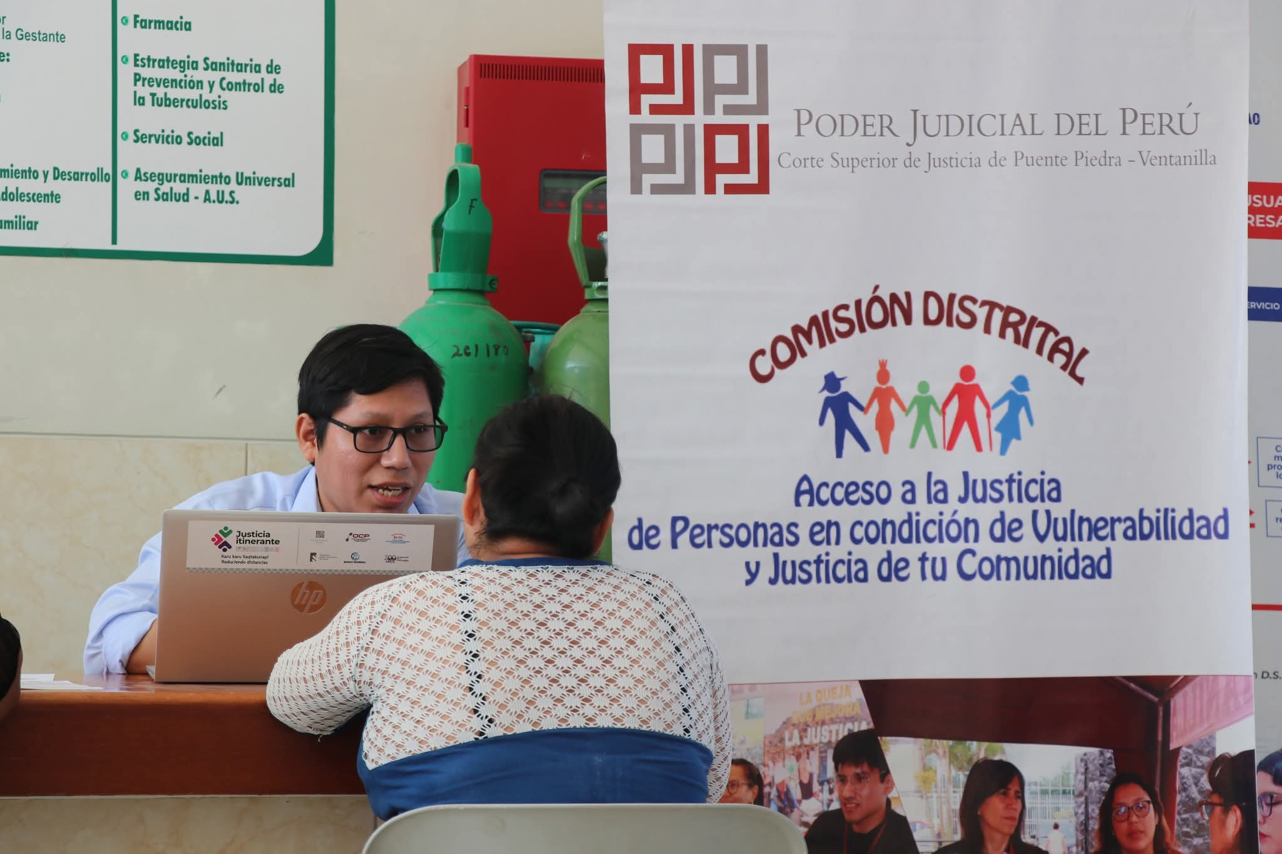 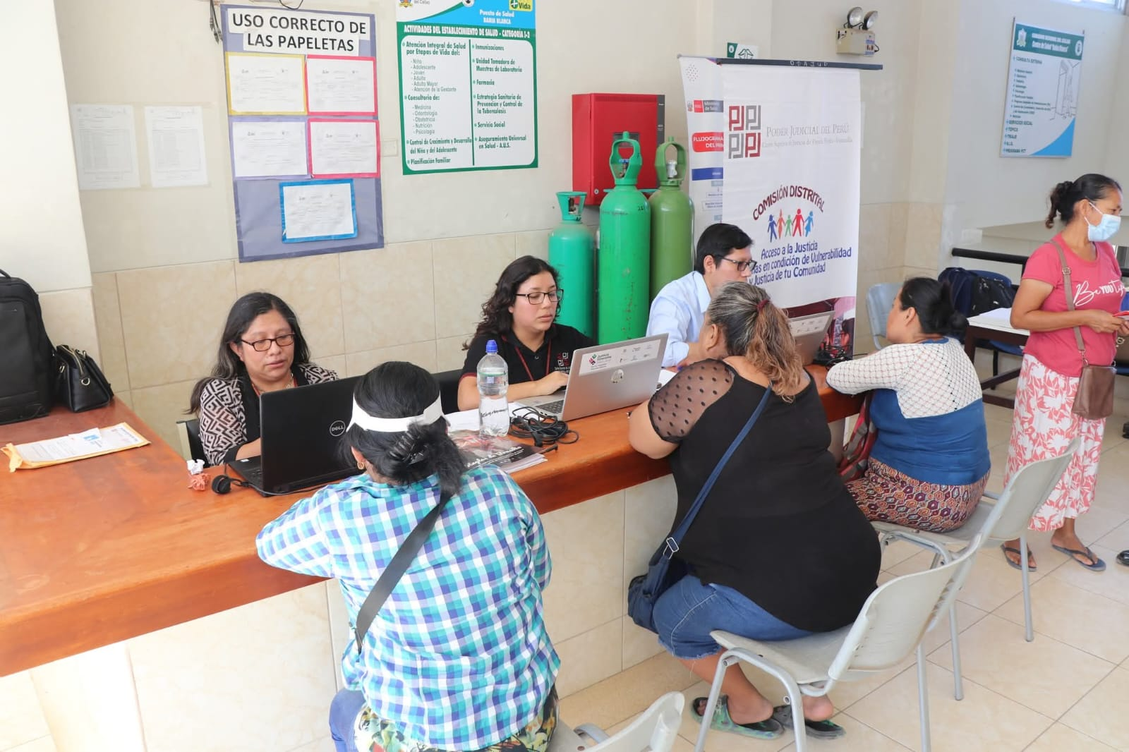 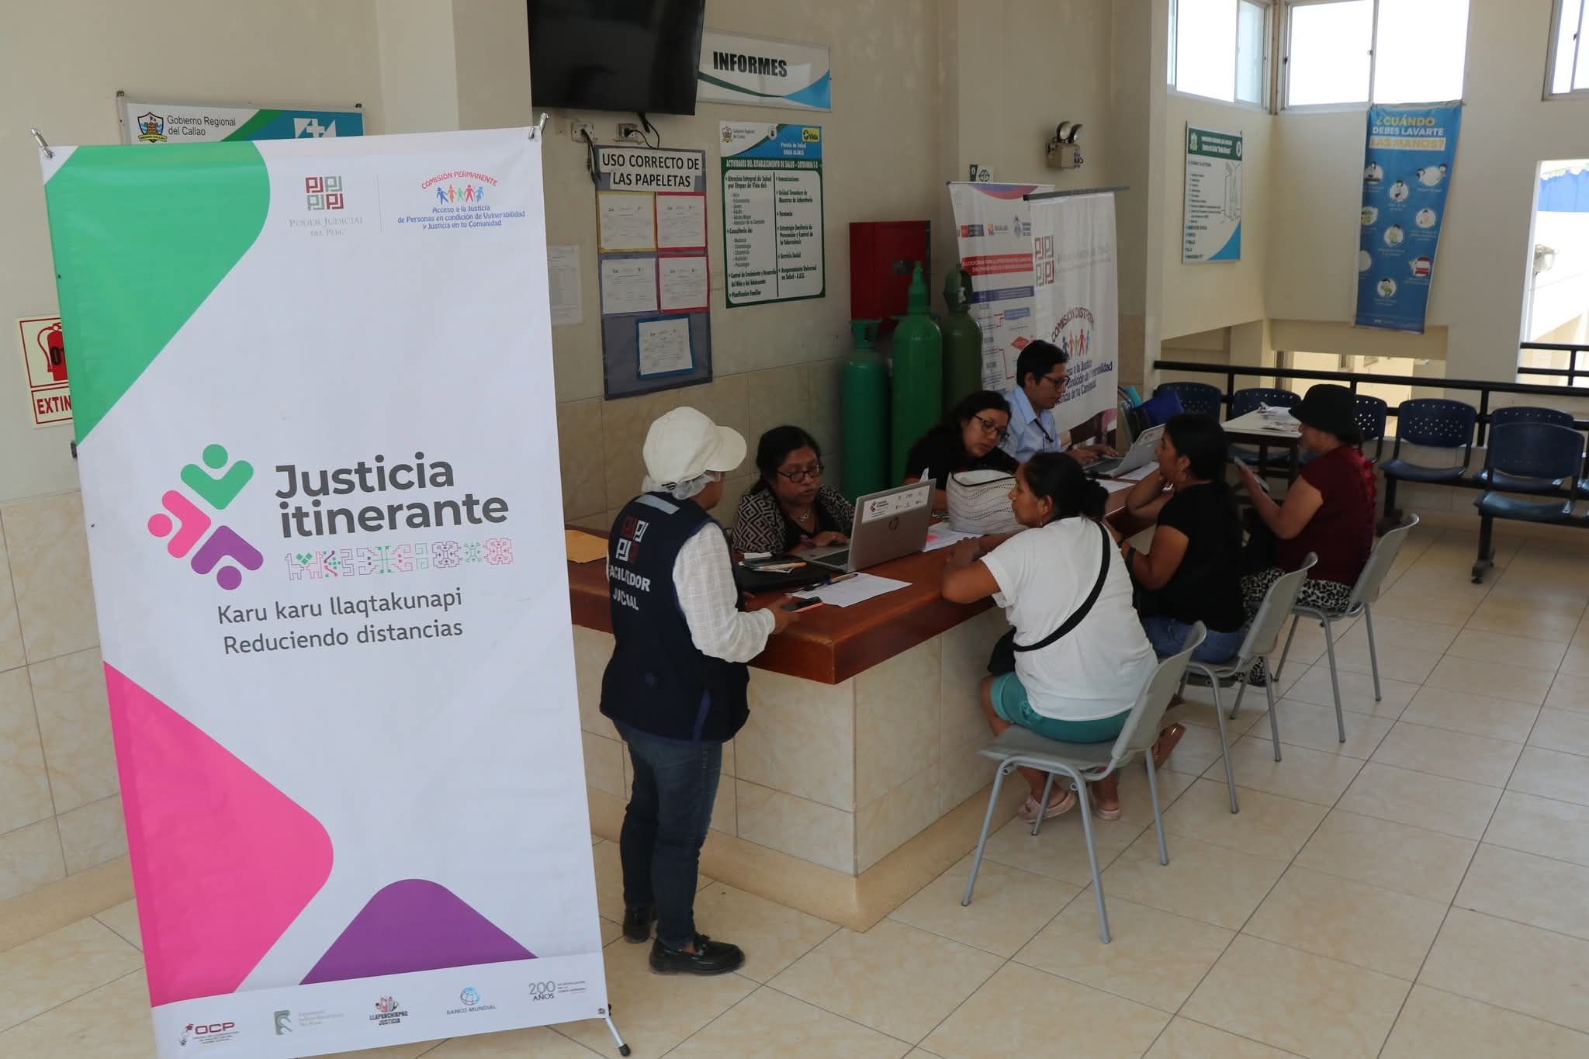

MEDICION DE LA ACTIVIDAD
DESCRIPCION |  | DENOMINACION DE LA ACTIVIDAD: "FERIA PREVENTIVA DE SERVICIOS REALIZADA EN EL ESTABLECIMIENTO DE SALUD BAHÍA BLANCA" |  | Programado en POI

 |  |  |  |  |  |  | NO

Fuente: Repositorio Institucional Elaboración: Imagen y Prensa Area: Administración del SNEJ – Presidencia CSJPPV-PJ.

ACT-SNEJ-003
 |  | FICHA TÉCNICA DE REMISIÓN DE INFORMACIÓN DE ACTIVIDADES PARA EL OBSERVATORIO |  |  |  |  |  | CÓDIGO: PPV-SNEJ-003
 |  | INSTITUCION /ORGANO: PODER JUDICIAL - CORTE SUPERIOR DE JUSTICIA DE PUENTE PIEDRA - VENTANILLA
 |  | DENOMINACION DE LA ACTIVIDAD: "REUNIÓN DE COORDINACIÓN INTERINSTITUCIONAL - MESA DE TRABAJO SNEJ"
 |  | LUGAR: Auditorio SNEJ |  |  | FECHA : 17/03/2026 |  | PÁGINA: 03 DE 12

DATOS DE LA ACTIVIDAD
UNIDAD ORGANICA A CARGO | Administración SNEJ |  | FECHA INICIO |  | 3/17/2026 | FECHA DE CULMINACION |  | 3/17/2026
ESTADO DE LA ACTIVIDAD | Programado / Implementado |  | EJE |  | Prevención
ANTECEDENTES | Plan de Trabajo 2026 de la Instancia de Concertación Regional (ICR) – Callao – Eje II: Promoción de las políticas en materia de violencia contra las mujeres y los integrantes del grupo familiar (prevención, atención y protección) – Acción 2.3 (protección y recuperación de las víctimas) – Actividad 16: "Implementación de acciones dirigidas a la protección a víctimas, a efectos de brindar una respuesta oportuna". Oficio Múltiple N.° 000072-2026-GRC/GRDS (24.06.2026); Proveído N.° 002337-2026-P-CSJPPV-PJ (01.07.2026); Memorando Múltiple N.° 000006-2026-AJ-P-CSJPPV-PJ (03.07.2026); Informe N.° 000041-2026-ASNEJ-CSJPPV-PJ (10.07.2026). Antecedente específico: Reunión de Coordinación
OBJETIVO ESTRATEGICO | Fortalecer la articulación entre las instituciones que integran el Sistema Nacional Especializado de Justicia (SNEJ).
ACCION ESTRATEGICA | Mesa de Trabajo SNEJ.
DESCRIPCION (Incluye análisis) | El martes 17 de marzo del 2026, se llevó a cabo la Reunión de Coordinación interinstitucional, entre sus principales acuerdos se encuentran: ✓ Capacitación permanente a la Policía Nacional, debido a la alta rotación del personal y deficiencias en la investigación de casos de violencia, especialmente en violencia psicológica. ✓ Implementación de mecanismos para la toma inmediata de declaraciones de las víctimas, priorizando medios virtuales para evitar la revictimización y abandono del proceso. ✓ Fortalecer el soporte probatorio en las investigaciones, promoviendo la recolección de mayores elementos de prueba (testigos, pericias, contexto familiar, etc.) y no limitarse únicamente a la declaración de la agraviada. ✓ Coordinación para contar con abogados defensores públicos de turno las 24 horas, a fin de garantizar declaraciones oportunas en casos de flagrancia. ✓ Implementación de un plan piloto de flagrancia en casos de violencia familiar, en coordinación entre Fiscalía, Policía y Defensa Pública, en las comisarías de Puente Piedra, Ventanilla y Ancón. ✓ Incorporación de personal especializado (psicólogos) para la atención en Cámara Gesell y evaluación adecuada de las víctimas. ✓ Mejora en los tiempos de comunicación de la Policía hacia la Fiscalía, reduciendo demoras en la notificación de intervenciones. ✓ Realización de reuniones periódicas de coordinación interinstitucional, a fin de identificar cuellos de botella y mejorar el flujo de los casos.
PARTICIPANTES | Fiscalía, PNP, Dra. Jessica Peña Ramirez, Dr. Jorge Angeles Valiente, Administrador del SNEJ.
CONCLUSIONES | Con este tipo de iniciativas, la Corte de Puente Piedra - Ventanilla reafirma su compromiso con el acceso a la justicia y la protección de los derechos de los ciudadanos, acercando los servicios esenciales a quienes más lo necesitan.
ANEXOS ( Precisar y adjuntar: testimonio fotográfico, flyer, cronograma de actividades) | 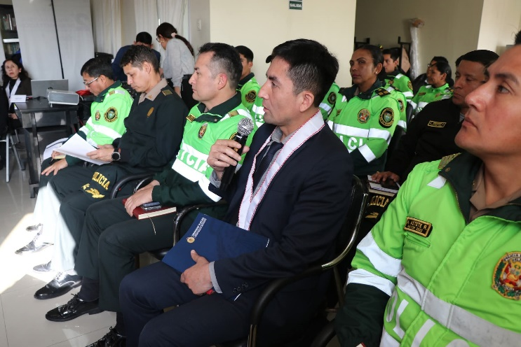

MEDICION DE LA ACTIVIDAD
DESCRIPCION |  | DENOMINACION DE LA ACTIVIDAD: "REUNIÓN DE COORDINACIÓN INTERINSTITUCIONAL - MESA DE TRABAJO SNEJ" |  | Programado en POI

 |  |  |  |  |  |  | NO

Fuente: Repositorio Institucional Elaboración: Imagen y Prensa Area: Administración del SNEJ – Presidencia CSJPPV-PJ.

ACT-SNEJ-004
 |  | FICHA TÉCNICA DE REMISIÓN DE INFORMACIÓN DE ACTIVIDADES PARA EL OBSERVATORIO |  |  |  |  |  | CÓDIGO: PPV-SNEJ-004
 |  | INSTITUCION /ORGANO: PODER JUDICIAL - CORTE SUPERIOR DE JUSTICIA DE PUENTE PIEDRA - VENTANILLA
 |  | DENOMINACION DE LA ACTIVIDAD: "CLAUSURA DEL PROGRAMA SOY VALIOSA"
 |  | LUGAR: Auditorio Sala de Ventanilla |  |  | FECHA : 20/03/2026 |  | PÁGINA: 04 DE 12

DATOS DE LA ACTIVIDAD
UNIDAD ORGANICA A CARGO | Unidad de Coordinación y Seguimiento de Medidas de Protección |  | FECHA INICIO |  | 3/20/2026 | FECHA DE CULMINACION |  | 3/20/2026
ESTADO DE LA ACTIVIDAD | Programado / Implementado |  | EJE |  | Prevención
ANTECEDENTES | Plan de Trabajo 2026 de la Instancia de Concertación Regional (ICR) – Callao – Eje II: Promoción de las políticas en materia de violencia contra las mujeres y los integrantes del grupo familiar (prevención, atención y protección) – Acción 2.3 (protección y recuperación de las víctimas) – Actividad 16: "Implementación de acciones dirigidas a la protección a víctimas, a efectos de brindar una respuesta oportuna". Oficio Múltiple N.° 000072-2026-GRC/GRDS (24.06.2026); Proveído N.° 002337-2026-P-CSJPPV-PJ (01.07.2026); Memorando Múltiple N.° 000006-2026-AJ-P-CSJPPV-PJ (03.07.2026); Informe N.° 000041-2026-ASNEJ-CSJPPV-PJ (10.07.2026). Antecedente específico: Clausura del cuarto grupo del programa “Soy Valiosa”.
OBJETIVO ESTRATEGICO | Esta iniciativa tiene como finalidad brindar apoyo emocional y fortalecer la autoestima de mujeres víctimas de violencia, promoviendo su autonomía y recuperación integral.
ACCION ESTRATEGICA | Durante la ceremonia se realizaron diferentes actividades que resaltaron la lucha de las mujeres por sus derechos.
DESCRIPCION (Incluye análisis) | La Corte Superior de Justicia de Puente Piedra – Ventanilla, a través de la Comisión Distrital de Acceso a la Justicia de Personas en Condición de Vulnerabilidad y Justicia en tu Comunidad, realizó la ceremonia de clausura del cuarto grupo del programa “Soy Valiosa”, el 20 de marzo del 2026, el cual comprendió 26 sesiones orientadas a la prevención y atención de mujeres víctimas de violencia, mediante seguimiento psicológico y estrategias de empoderamiento que promueven su autonomía y bienestar.
PARTICIPANTES | La actividad contó con la participación de representantes del Centro Emergencia Mujer y Familia de Ventanilla – Programa Nacional Warmi Ñan, el Programa Multisectorial Barrio Seguro Angamos y el Equipo de Fortalecimiento a Víctimas de Violencia del Centro de Salud Mental Comunitario de Mi Perú.
CONCLUSIONES | “Soy Valiosa” consolida un trabajo articulado en favor de la recuperación emocional y el empoderamiento de las mujeres.
ANEXOS ( Precisar y adjuntar: testimonio fotográfico, flyer, cronograma de actividades) | 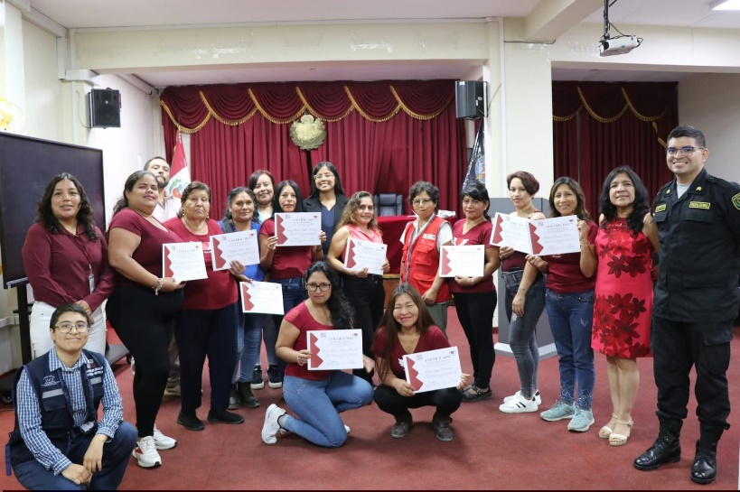 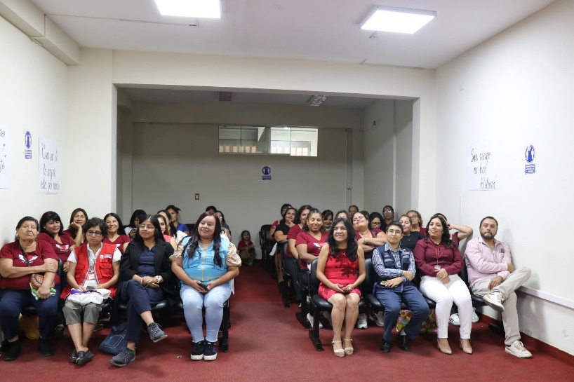 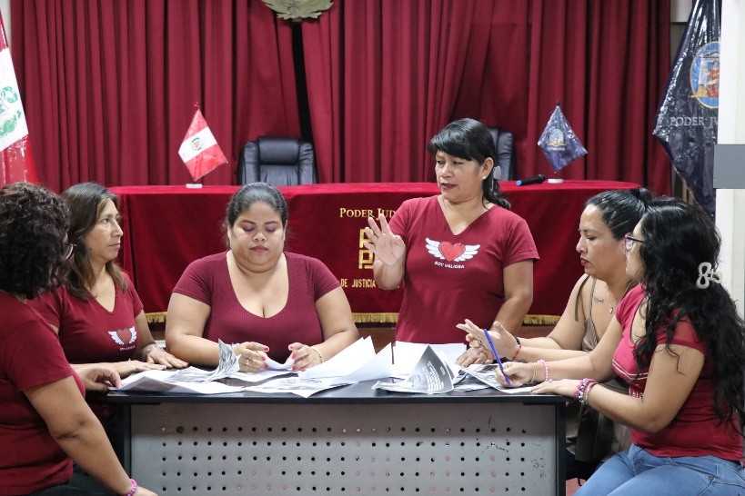

MEDICION DE LA ACTIVIDAD
DESCRIPCION |  | DENOMINACION DE LA ACTIVIDAD: "CLAUSURA DEL PROGRAMA SOY VALIOSA" |  | Programado en POI

 |  |  |  |  |  |  | NO

Fuente: Repositorio Institucional Elaboración: Imagen y Prensa Area: Administración del SNEJ – Presidencia CSJPPV-PJ.

ACT-SNEJ-005
 |  | FICHA TÉCNICA DE REMISIÓN DE INFORMACIÓN DE ACTIVIDADES PARA EL OBSERVATORIO |  |  |  |  |  | CÓDIGO: PPV-SNEJ-005
 |  | INSTITUCION /ORGANO: PODER JUDICIAL - CORTE SUPERIOR DE JUSTICIA DE PUENTE PIEDRA - VENTANILLA
 |  | DENOMINACION DE LA ACTIVIDAD: "CLAUSURA DEL PROGRAMA MI FAMILIA PRIMERO"
 |  | LUGAR: Auditorio Sala de Ventanilla |  |  | FECHA : 23/03/2026 |  | PÁGINA: 05 DE 12

DATOS DE LA ACTIVIDAD
UNIDAD ORGANICA A CARGO | Unidad de Coordinación y Seguimiento de Medidas de Protección |  | FECHA INICIO |  | 3/23/2026 | FECHA DE CULMINACION |  | 3/23/2026
ESTADO DE LA ACTIVIDAD | Programado / Implementado |  | EJE |  | Prevención
ANTECEDENTES | Plan de Trabajo 2026 de la Instancia de Concertación Regional (ICR) – Callao – Eje II: Promoción de las políticas en materia de violencia contra las mujeres y los integrantes del grupo familiar (prevención, atención y protección) – Acción 2.3 (protección y recuperación de las víctimas) – Actividad 16: "Implementación de acciones dirigidas a la protección a víctimas, a efectos de brindar una respuesta oportuna". Oficio Múltiple N.° 000072-2026-GRC/GRDS (24.06.2026); Proveído N.° 002337-2026-P-CSJPPV-PJ (01.07.2026); Memorando Múltiple N.° 000006-2026-AJ-P-CSJPPV-PJ (03.07.2026); Informe N.° 000041-2026-ASNEJ-CSJPPV-PJ (10.07.2026). Antecedente específico: Clausura del cuarto grupo del programa “Mi Familia Primero”.
OBJETIVO ESTRATEGICO | Esta iniciativa tiene como finalidad brindar justicia terapéutica y procesos de reeducación dirigidos a personas con medidas de protección por violencia familiar.
ACCION ESTRATEGICA | Durante la ceremonia, los participantes presentaron dos dramatizaciones como parte del proceso formativo.
DESCRIPCION (Incluye análisis) | La Corte Superior de Justicia de Puente Piedra – Ventanilla realizó el día 23 de marzo, la ceremonia correspondiente al cuarto grupo del programa “Mi Familia Primero”, dirigido a personas con medidas de protección por casos de violencia familiar. Este programa, que consta de 26 sesiones, es desarrollado por un equipo multidisciplinario en las sedes de Ventanilla y Puente Piedra, en el marco del Programa Piloto de Seguimiento de Víctimas en Situación de Crisis. Las sesiones abordan temas como el control de impulsos, nuevas masculinidades, responsabilidad afectiva y la deconstrucción del machismo.
PARTICIPANTES | La actividad contó con la participación de representantes de la iniciativa Hombres por la Igualdad del Ministerio de la Mujer y Poblaciones Vulnerables, la Estaca Ventanilla de la Iglesia de Jesucristo de los Santos de los Últimos Días y la jefa del Área de Medidas de Protección, Alferez PNP Anny Alejandra Solano Núñez.
CONCLUSIONES | Se realizó una actividad deportiva de confraternidad que fortaleció los vínculos entre los participantes.
ANEXOS ( Precisar y adjuntar: testimonio fotográfico, flyer, cronograma de actividades) | 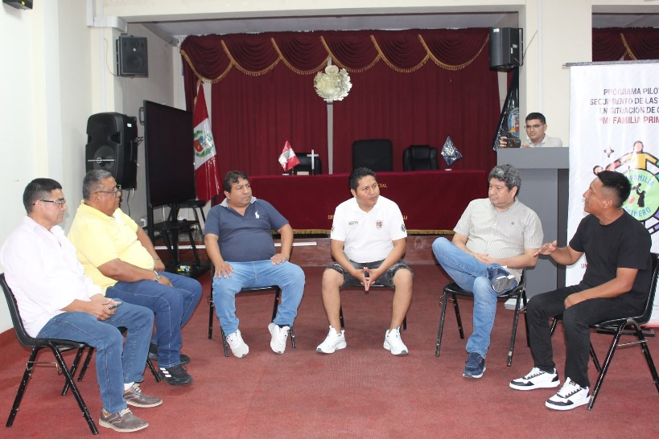 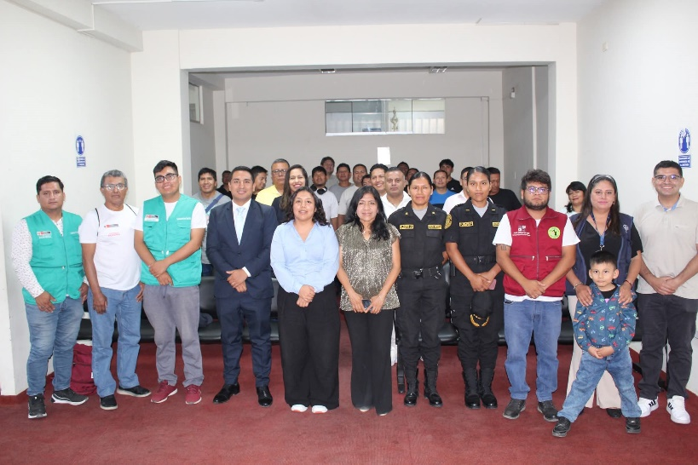 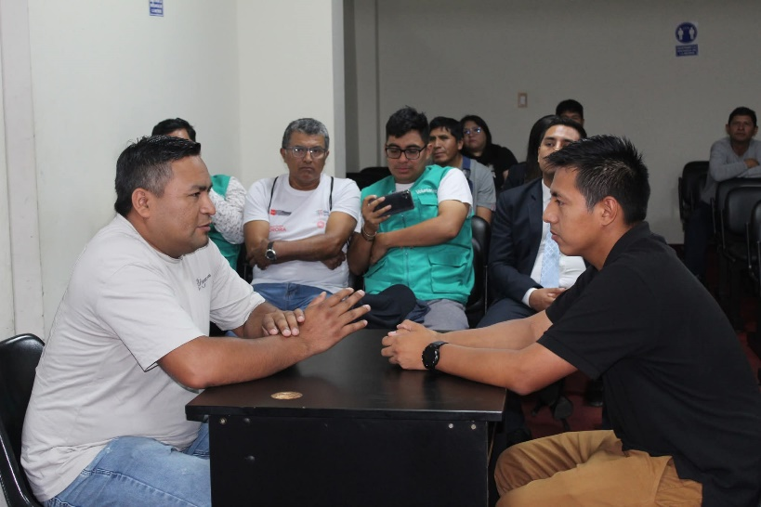

MEDICION DE LA ACTIVIDAD
DESCRIPCION |  | DENOMINACION DE LA ACTIVIDAD: "CLAUSURA DEL PROGRAMA MI FAMILIA PRIMERO" |  | Programado en POI

 |  |  |  |  |  |  | NO

Fuente: Repositorio Institucional Elaboración: Imagen y Prensa Area: Administración del SNEJ – Presidencia CSJPPV-PJ.

ACT-SNEJ-006
 |  | FICHA TÉCNICA DE REMISIÓN DE INFORMACIÓN DE ACTIVIDADES PARA EL OBSERVATORIO |  |  |  |  |  | CÓDIGO: PPV-SNEJ-006
 |  | INSTITUCION /ORGANO: PODER JUDICIAL - CORTE SUPERIOR DE JUSTICIA DE PUENTE PIEDRA - VENTANILLA
 |  | DENOMINACION DE LA ACTIVIDAD: "MESA DE TRABAJO INSTERINSTITUCIONAL"
 |  | LUGAR: Auditorio SNEJ Familia |  |  | FECHA : 30/03/2026 |  | PÁGINA: 06 DE 12

DATOS DE LA ACTIVIDAD
UNIDAD ORGANICA A CARGO | Administración del SNEJ |  | FECHA INICIO |  | 3/30/2026 | FECHA DE CULMINACION |  | 3/30/2026
ESTADO DE LA ACTIVIDAD | Programado / Implementado |  | EJE |  | Prevención
ANTECEDENTES | Plan de Trabajo 2026 de la Instancia de Concertación Regional (ICR) – Callao – Eje II: Promoción de las políticas en materia de violencia contra las mujeres y los integrantes del grupo familiar (prevención, atención y protección) – Acción 2.3 (protección y recuperación de las víctimas) – Actividad 16: "Implementación de acciones dirigidas a la protección a víctimas, a efectos de brindar una respuesta oportuna". Oficio Múltiple N.° 000072-2026-GRC/GRDS (24.06.2026); Proveído N.° 002337-2026-P-CSJPPV-PJ (01.07.2026); Memorando Múltiple N.° 000006-2026-AJ-P-CSJPPV-PJ (03.07.2026); Informe N.° 000041-2026-ASNEJ-CSJPPV-PJ (10.07.2026). Antecedente específico: Comisión de mplementación SNEJ.
OBJETIVO ESTRATEGICO | Implementación del Sistema Nacional Especializado de Justicia para la Protección y Sanción de la Violencia contra las Mujeres e Integrantes del Grupo Familiar (SNEJ).
ACCION ESTRATEGICA | Suscribir un importante compromiso interinstitucional orientado a fortalecer la autonomía física y económica de las mujeres, reafirmando su compromiso con la erradicación de la violencia de género.
DESCRIPCION (Incluye análisis) | El día lunes 30 de marzo del 2026, la Corte Superior de Justicia de Puente Piedra – Ventanilla realizó una mesa de trabajo interinstitucional para fortalecer los procesos del SNEJ. Durante la jornada se adoptaron acuerdos para mejorar la atención de casos de violencia, como la capacitación a la Policía, la implementación de mecanismos para la toma inmediata de declaraciones de víctimas, el fortalecimiento del soporte probatorio y la mejora de la coordinación interinstitucional.
PARTICIPANTES | En esta actividad participaron representantes del Ministerio Público y órganos jurisdiccionales especializados, el Dr. Chritian Hernandez Alarcón, Dr. Jorge Angeles Valiente, Dra. Jessica Peña Ramirez.
CONCLUSIONES | La Corte de Puente Piedra – Ventanilla reafirma su compromiso con una justicia especializada, accesible y con enfoque de género, en defensa de los derechos fundamentales de las mujeres y sus familias.
ANEXOS ( Precisar y adjuntar: testimonio fotográfico, flyer, cronograma de actividades) | 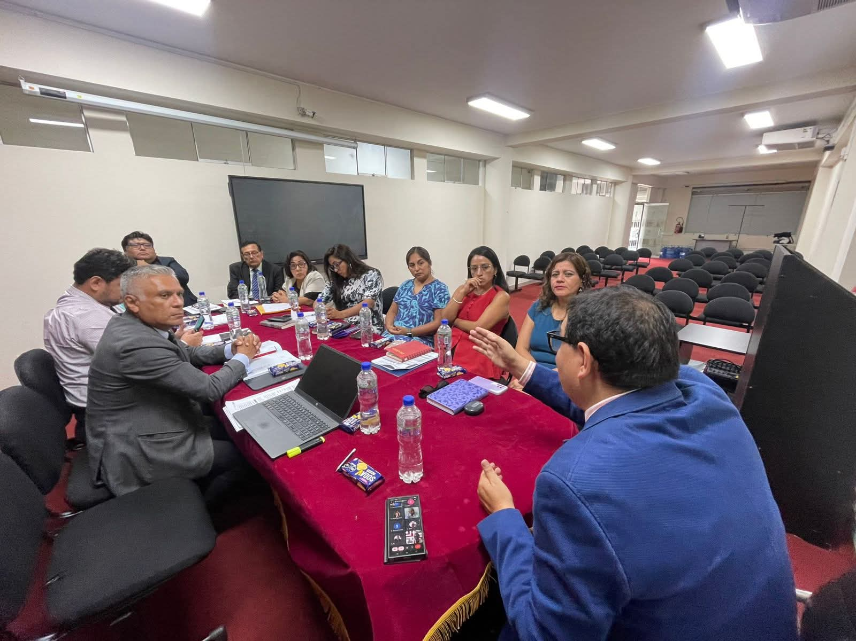 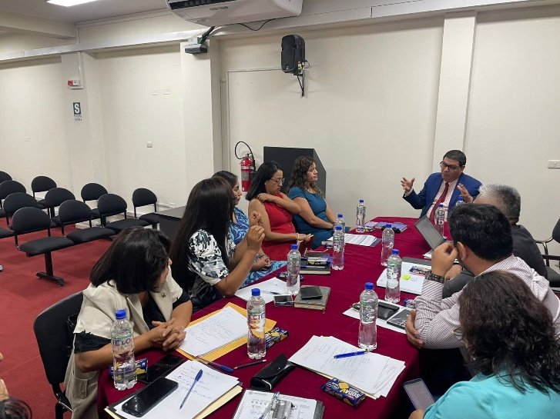 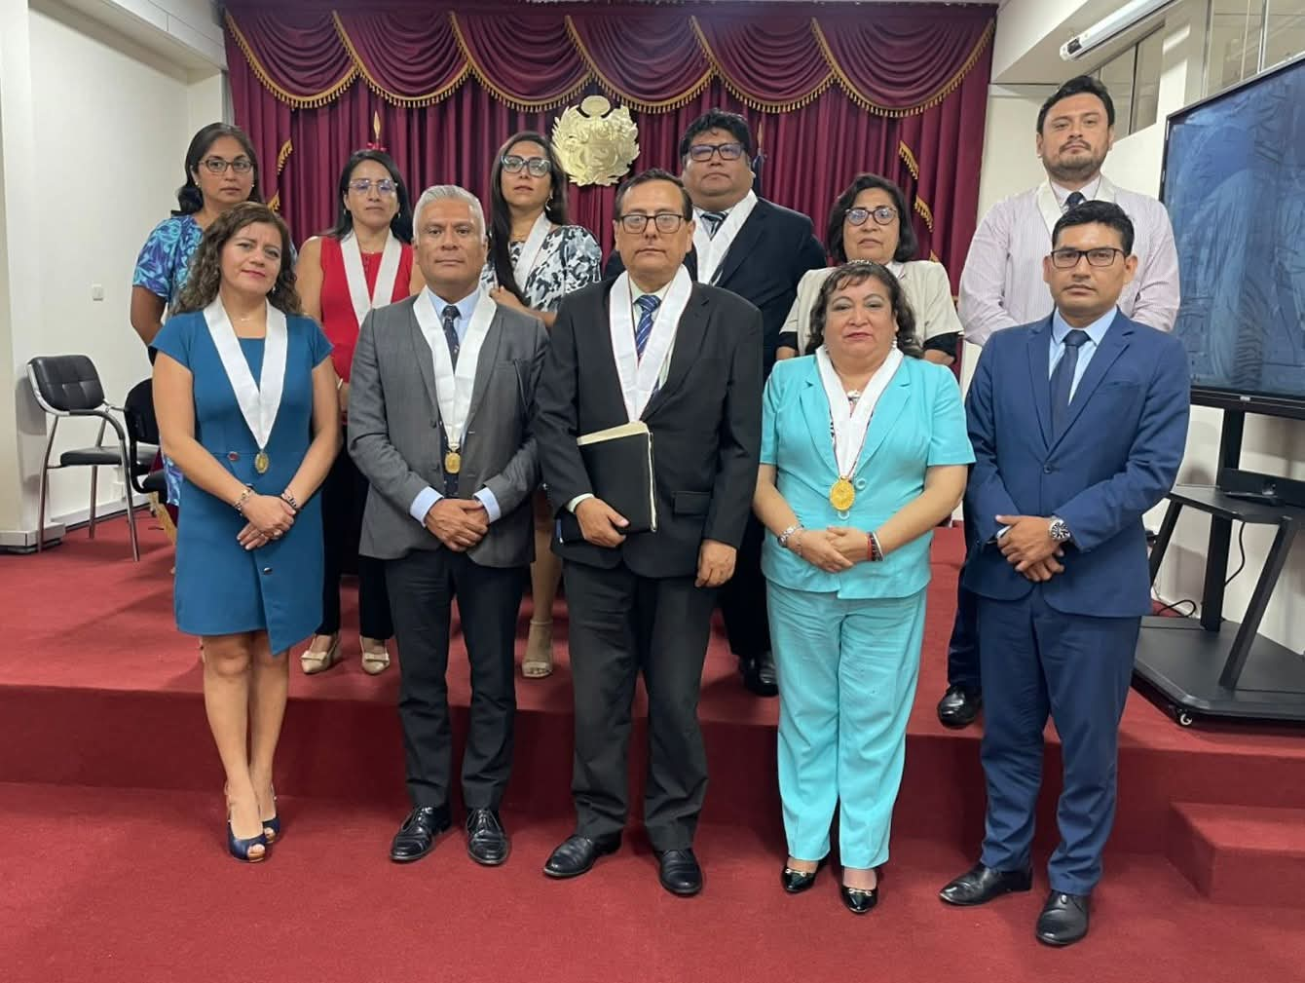

MEDICION DE LA ACTIVIDAD
DESCRIPCION |  | CSJ de PUENTE PIEDRA - VENTANILLA CAPACITA A JUECES Y PERSONAL EN JUSTICIA Y DERECHOS SEXUALES Y REPRODUCTIVOS |  | Programado en POI

 |  |  |  |  |  |  | NO

Fuente: Repositorio Institucional Elaboración: Imagen y Prensa Area: Administración del SNEJ – Presidencia CSJPPV-PJ.

ACT-SNEJ-007
 |  | FICHA TÉCNICA DE REMISIÓN DE INFORMACIÓN DE ACTIVIDADES PARA EL OBSERVATORIO |  |  |  |  |  | CÓDIGO: PPV-SNEJ-007
 |  | INSTITUCION /ORGANO: PODER JUDICIAL - CORTE SUPERIOR DE JUSTICIA DE PUENTE PIEDRA - VENTANILLA
 |  | DENOMINACION DE LA ACTIVIDAD: "JORNADA DE CAPACITACIÓN ENFOCADA EN LA PREVENCIÓN DEL HOSTIGAMIENTO SEXUAL"
 |  | LUGAR: Auditorio Sala de Ventanilla |  |  | FECHA : 15/04/2026 |  | PÁGINA: 07 DE 12

DATOS DE LA ACTIVIDAD
UNIDAD ORGANICA A CARGO | Comisión Distrital de Acceso a la Justicia de Personas en Condición de Vulnerabilidad y Justicia en tu Comunidad de la Corte Superior de Justicia de Puente Piedra – Ventanilla. |  | FECHA INICIO |  | 4/15/2026 | FECHA DE CULMINACION |  | 4/15/2026
ESTADO DE LA ACTIVIDAD | Programado / Implementado |  | EJE |  | Prevención
ANTECEDENTES | Plan de Trabajo 2026 de la Instancia de Concertación Regional (ICR) – Callao – Eje II: Promoción de las políticas en materia de violencia contra las mujeres y los integrantes del grupo familiar (prevención, atención y protección) – Acción 2.3 (protección y recuperación de las víctimas) – Actividad 16: "Implementación de acciones dirigidas a la protección a víctimas, a efectos de brindar una respuesta oportuna". Oficio Múltiple N.° 000072-2026-GRC/GRDS (24.06.2026); Proveído N.° 002337-2026-P-CSJPPV-PJ (01.07.2026); Memorando Múltiple N.° 000006-2026-AJ-P-CSJPPV-PJ (03.07.2026); Informe N.° 000041-2026-ASNEJ-CSJPPV-PJ (10.07.2026). Antecedente específico: Prevención del hostigamiento sexual.
OBJETIVO ESTRATEGICO | Fortalecer una cultura institucional basada en el respeto, la igualdad y la integridad.
ACCION ESTRATEGICA | Jornada de capacitación enfocada en la prevención del hostigamiento sexual.
DESCRIPCION (Incluye análisis) | La primera sesión estuvo a cargo del Lic. Jorge Ruiz García, profesional social comunitario y responsable de la línea de intervención “Hombres por la Igualdad” del Programa Warmi Ñan del Ministerio de la Mujer y Poblaciones Vulnerables (MIMP), quien desarrolló los principales conceptos, las conductas que configuran el hostigamiento sexual, así como los mecanismos de denuncia, atención y sanción previstos en la normativa vigente. La jornada permitió promover la identificación oportuna de estas situaciones y reafirma el compromiso de la institución con la promoción de espacios laborales seguros, libres de violencia y discriminación. Durante la segunda sesión llevada a cabo en lunes 04 de mayo del presente año, se profundizó en el análisis de las conductas que constituyen hostigamiento sexual en el entorno laboral, así como en la importancia de reconocer estas situaciones de manera oportuna. La exposición, a cargo del Lic. Jorge Ruiz García, permitió reforzar conocimientos sobre los canales de denuncia, las rutas de atención y las medidas de protección establecidas en la normativa vigente.
PARTICIPANTES | Lic. Jorge Ruiz García, profesional social comunitario y responsable de la línea de intervención “Hombres por la Igualdad” del Programa Warmi Ñan del Ministerio de la Mujer y Poblaciones Vulnerables (MIMP) y personal de la Corte Superior de Justicia de Puente Piedra – Ventanilla.
CONCLUSIONES | La actividad contribuyó a consolidar capacidades en el personal, reafirmando el compromiso institucional con la prevención de toda forma de violencia y la promoción de espacios laborales seguros, respetuosos y libres de discriminación.
ANEXOS ( Precisar y adjuntar: testimonio fotográfico, flyer, cronograma de actividades) | 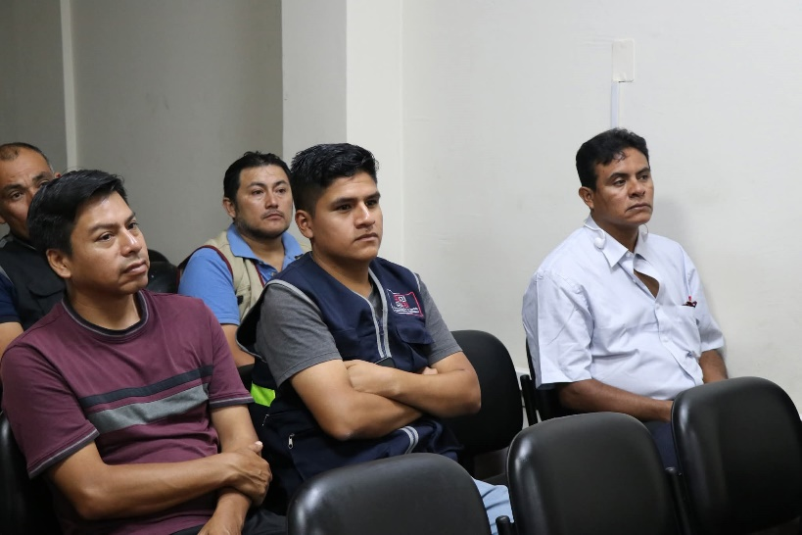 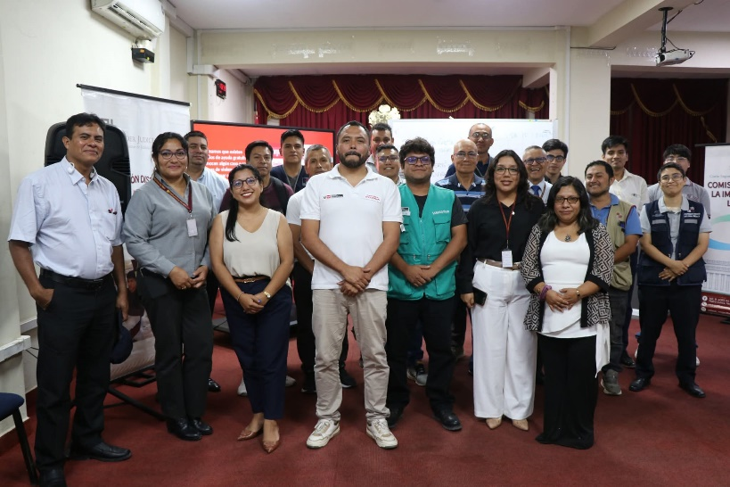 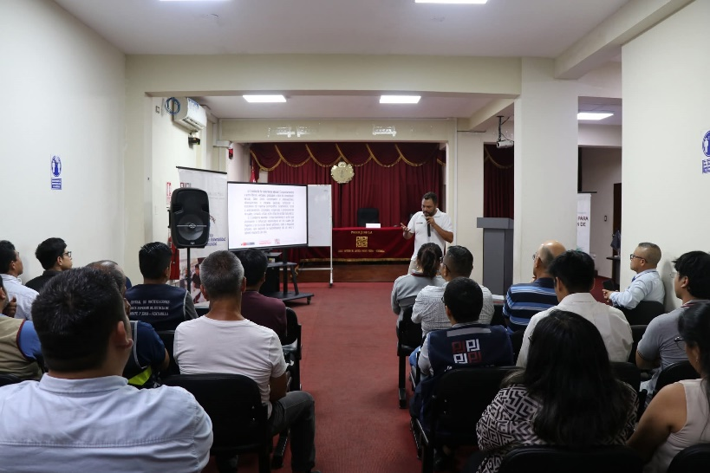

MEDICION DE LA ACTIVIDAD
DESCRIPCION |  | DENOMINACION DE LA ACTIVIDAD: "JORNADA DE CAPACITACIÓN ENFOCADA EN LA PREVENCIÓN DEL HOSTIGAMIENTO SEXUAL" |  | Programado en POI

 |  |  |  |  |  |  | NO

Fuente: Repositorio Institucional Elaboración: Imagen y Prensa Area: Administración del SNEJ – Presidencia CSJPPV-PJ.

ACT-SNEJ-008
 |  | FICHA TÉCNICA DE REMISIÓN DE INFORMACIÓN DE ACTIVIDADES PARA EL OBSERVATORIO |  |  |  |  |  | CÓDIGO: PPV-SNEJ-008
 |  | INSTITUCION /ORGANO: PODER JUDICIAL - CORTE SUPERIOR DE JUSTICIA DE PUENTE PIEDRA - VENTANILLA
 |  | DENOMINACION DE LA ACTIVIDAD: "CAPACITACIÓN VIRTUAL PARA LA ATENCIÓN Y TRÁMITE DE DENUNCIAS EN CASOS DE VIOLENCIA"
 |  | LUGAR: SNEJ |  |  | FECHA : 12/05/2026 |  | PÁGINA: 08 DE 12

DATOS DE LA ACTIVIDAD
UNIDAD ORGANICA A CARGO | Administración del SNEJ |  | FECHA INICIO |  | 5/12/2026 | FECHA DE CULMINACION |  | 5/12/2026
ESTADO DE LA ACTIVIDAD | Programado / Implementado |  | EJE |  | Prevención
ANTECEDENTES | Plan de Trabajo 2026 de la Instancia de Concertación Regional (ICR) – Callao – Eje II: Promoción de las políticas en materia de violencia contra las mujeres y los integrantes del grupo familiar (prevención, atención y protección) – Acción 2.3 (protección y recuperación de las víctimas) – Actividad 16: "Implementación de acciones dirigidas a la protección a víctimas, a efectos de brindar una respuesta oportuna". Oficio Múltiple N.° 000072-2026-GRC/GRDS (24.06.2026); Proveído N.° 002337-2026-P-CSJPPV-PJ (01.07.2026); Memorando Múltiple N.° 000006-2026-AJ-P-CSJPPV-PJ (03.07.2026); Informe N.° 000041-2026-ASNEJ-CSJPPV-PJ (10.07.2026). Antecedente específico: Conocimiento de los usuarios en Trámite de Denuncias en casos de violencia.
OBJETIVO ESTRATEGICO | Capacitar al personal del SNEJ y público en temas importantes para los sectores vulnerables.
ACCION ESTRATEGICA | Incluir a los usuarios en general en la capacitación abierta.
DESCRIPCION (Incluye análisis) | * Ley N° 30364: Atención y trámite de denuncias en casos de violencia contra las mujeres e integrantes del grupo familiar. * Uso de la Mesa de Partes Electrónica (MPE): Donde se realizó un tutorial para la presentación de denuncias y/o escritos en la subespecialidad en violencia contra las mujeres e integrantes del grupo familiar, y visor del EJE.
PARTICIPANTES | Abogada Glenny Rosy Arce Portella, Secretaria Judicial del Módulo de Protección SNEJ, Ingeniero Wilfredo Junior Abanto Romero, Encargado del Área de Informática del Módulo de Sanción SNEJ.
CONCLUSIONES | En esta capacitación asistieron de forma virtual 40 participantes.
ANEXOS ( Precisar y adjuntar: testimonio fotográfico, flyer, cronograma de actividades) | 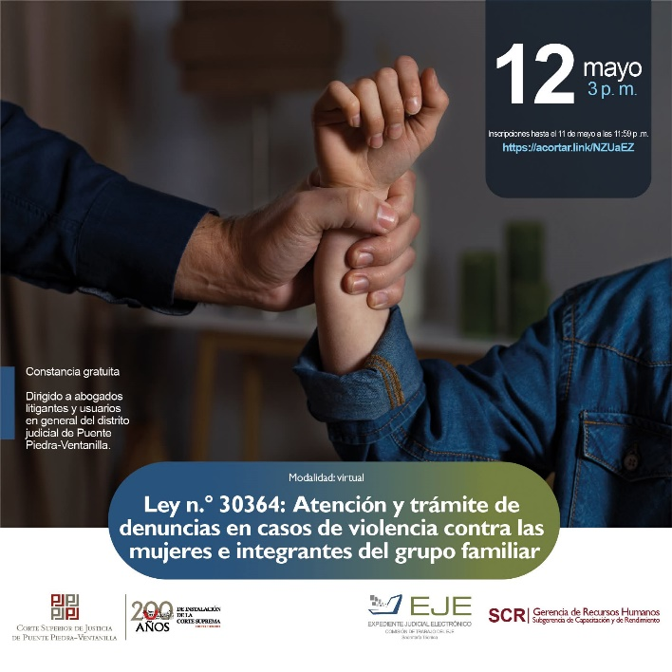 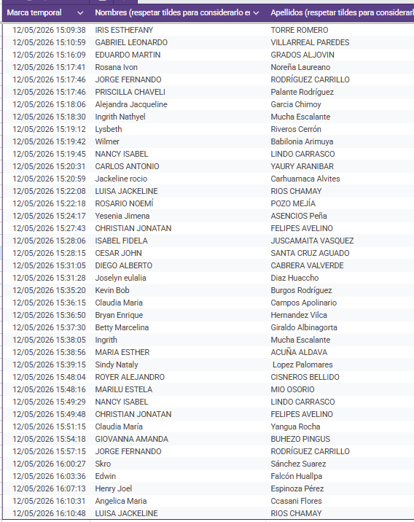

MEDICION DE LA ACTIVIDAD
DESCRIPCION |  | DENOMINACION DE LA ACTIVIDAD: "CAPACITACIÓN VIRTUAL PARA LA ATENCIÓN Y TRÁMITE DE DENUNCIAS EN CASOS DE VIOLENCIA" |  | Programado en POI

 |  |  |  |  |  |  | NO

Fuente: Repositorio Institucional Elaboración: Imagen y Prensa Area: Administración del SNEJ – Presidencia CSJPPV-PJ.

ACT-SNEJ-009
 |  | FICHA TÉCNICA DE REMISIÓN DE INFORMACIÓN DE ACTIVIDADES PARA EL OBSERVATORIO |  |  |  |  |  | CÓDIGO: PPV-SNEJ-009
 |  | INSTITUCION /ORGANO: PODER JUDICIAL - CORTE SUPERIOR DE JUSTICIA DE PUENTE PIEDRA - VENTANILLA
 |  | DENOMINACION DE LA ACTIVIDAD: "CONFERENCIA JUSTICIA SIN SESGOS: APLICACIÓN PRÁCTICA DEL PROTOCOLO CON ENFOQUE DE GÉNERO"
 |  | LUGAR: SNEJ |  |  | FECHA : 15/05/2026 |  | PÁGINA: 09 DE 12

DATOS DE LA ACTIVIDAD
UNIDAD ORGANICA A CARGO | Comisión de Justicia de Género y Administración del SNEJ. |  | FECHA INICIO |  | 5/15/2026 | FECHA DE CULMINACION |  | 5/15/2026
ESTADO DE LA ACTIVIDAD | Programado / Implementado |  | EJE |  | Prevención
ANTECEDENTES | Plan de Trabajo 2026 de la Instancia de Concertación Regional (ICR) – Callao – Eje II: Promoción de las políticas en materia de violencia contra las mujeres y los integrantes del grupo familiar (prevención, atención y protección) – Acción 2.3 (protección y recuperación de las víctimas) – Actividad 16: "Implementación de acciones dirigidas a la protección a víctimas, a efectos de brindar una respuesta oportuna". Oficio Múltiple N.° 000072-2026-GRC/GRDS (24.06.2026); Proveído N.° 002337-2026-P-CSJPPV-PJ (01.07.2026); Memorando Múltiple N.° 000006-2026-AJ-P-CSJPPV-PJ (03.07.2026); Informe N.° 000041-2026-ASNEJ-CSJPPV-PJ (10.07.2026). Antecedente específico: Marco del Día Internacional contra la Homofobia, la Transfobia y la Bifobia.
OBJETIVO ESTRATEGICO | Sensibilización del personal de la Corte Superior de Justicia de Puente Piedra - Ventanilla en temas realacionados a la Comunidad LGBTIQ+.
ACCION ESTRATEGICA | Realizar capacitaciones que sensibilicen al personal de la Corte Superior de Justicia de Puente Piedra - Ventanilla.
DESCRIPCION (Incluye análisis) | La capacitación se enfocó en la correcta aplicación de los lineamientos y herramientas del protocolo institucional para juzgar con perspectiva de género. La actividad académica proveyó de metodologías prácticas para identificar y neutralizar estereotipos o sesgos de género durante las etapas de valoración de la prueba y argumentación jurídica, garantizando así la emisión de medidas de protección y resoluciones judiciales alineadas a los estándares de tutela efectiva exigidos por la Ley N° 30364.
PARTICIPANTES | Dra. Jeannette Llaja Villena, Máster en Gobierno y Gestión Pública en Américan Latina y personal de la Corte Superior de Justicia de Puente Piedra - Ventanilla.
CONCLUSIONES | Esta participación reafirma el compromiso de la Corte de Puente Piedra – Ventanilla con el acceso a la justicia para las personas en situación de vulnerabilidad y con una articulación interinstitucional orientada a una justicia más humana y eficiente.
ANEXOS ( Precisar y adjuntar: testimonio fotográfico, flyer, cronograma de actividades) | 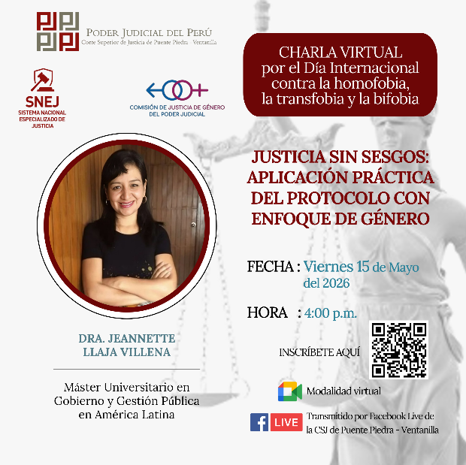 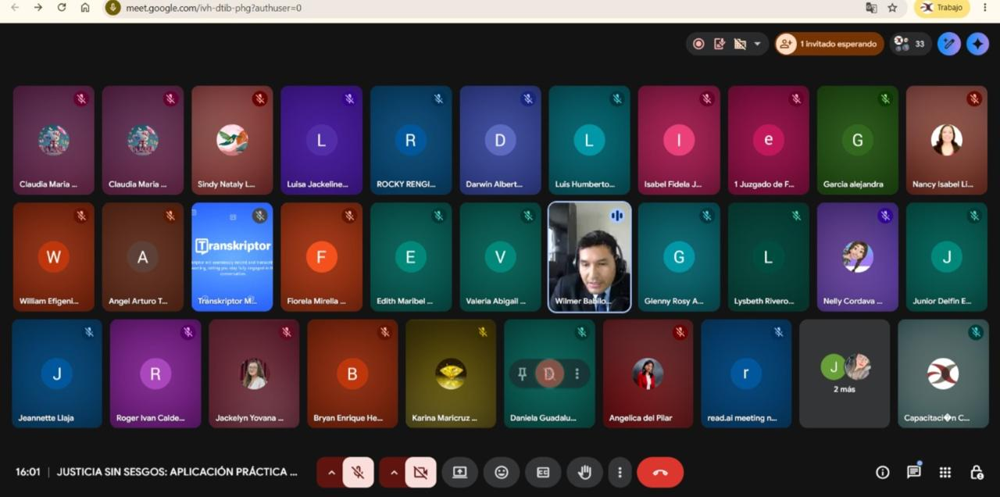

MEDICION DE LA ACTIVIDAD
DESCRIPCION |  | DENOMINACION DE LA ACTIVIDAD: "CONFERENCIA JUSTICIA SIN SESGOS: APLICACIÓN PRÁCTICA DEL PROTOCOLO CON ENFOQUE DE GÉNERO" |  | Programado en POI

 |  |  |  |  |  |  | NO

Fuente: Repositorio Institucional Elaboración: Imagen y Prensa Area: Administración del SNEJ – Presidencia CSJPPV-PJ.

ACT-SNEJ-010
 |  | FICHA TÉCNICA DE REMISIÓN DE INFORMACIÓN DE ACTIVIDADES PARA EL OBSERVATORIO |  |  |  |  |  | CÓDIGO: PPV-SNEJ-010
 |  | INSTITUCION /ORGANO: PODER JUDICIAL - CORTE SUPERIOR DE JUSTICIA DE PUENTE PIEDRA - VENTANILLA
 |  | DENOMINACION DE LA ACTIVIDAD: CHARLA “PSICOLOGÍA DEL TESTIMONIO EN MENORES DE EDAD”
 |  | LUGAR: Ministerio Público - Distrito Fiscal de Lima Noroeste |  |  | FECHA : 18/05/2026 |  | PÁGINA: 10 DE 12

DATOS DE LA ACTIVIDAD
UNIDAD ORGANICA A CARGO | Programa Servicio Civil de Graduandos (Secigra 2026) del Ministerio Público - Distrito Fiscal de Lima Noroeste. |  | FECHA INICIO |  | 5/18/2026 | FECHA DE CULMINACION |  | 5/18/2026
ESTADO DE LA ACTIVIDAD | Programado / Implementado |  | EJE |  | Prevención
ANTECEDENTES | Plan de Trabajo 2026 de la Instancia de Concertación Regional (ICR) – Callao – Eje II: Promoción de las políticas en materia de violencia contra las mujeres y los integrantes del grupo familiar (prevención, atención y protección) – Acción 2.3 (protección y recuperación de las víctimas) – Actividad 16: "Implementación de acciones dirigidas a la protección a víctimas, a efectos de brindar una respuesta oportuna". Oficio Múltiple N.° 000072-2026-GRC/GRDS (24.06.2026); Proveído N.° 002337-2026-P-CSJPPV-PJ (01.07.2026); Memorando Múltiple N.° 000006-2026-AJ-P-CSJPPV-PJ (03.07.2026); Informe N.° 000041-2026-ASNEJ-CSJPPV-PJ (10.07.2026). Antecedente específico: Programa Servicio Civil de Graduandos (Secigra 2026) del Ministerio Público.
OBJETIVO ESTRATEGICO | Realización de Programas formativos.
ACCION ESTRATEGICA | Se tomó como referencia la película “Crimen perfecto”.
DESCRIPCION (Incluye análisis) | Con fecha lunes 18 de mayo del presente año, se realizó la charla “Psicología del Testimonio en Menores de Edad”. La actividad académica estuvo dirigida a jóvenes estudiantes y egresados de Derecho que integran este programa formativo, desarrollándose un análisis sobre la valoración del testimonio en menores de edad dentro del proceso penal, así como la importancia de la prueba judicial.
PARTICIPANTES | Participó como Ponente el Dr. Rusvel Damian Sotelo, Juez del Segundo JIP SNEJ. En esta actividad participaron 30 estudiantes.
CONCLUSIONES | Se consolidó una atención articulada para la protección de los derechos fundamentales de los grupos más vulnerables.
ANEXOS ( Precisar y adjuntar: testimonio fotográfico, flyer, cronograma de actividades) | 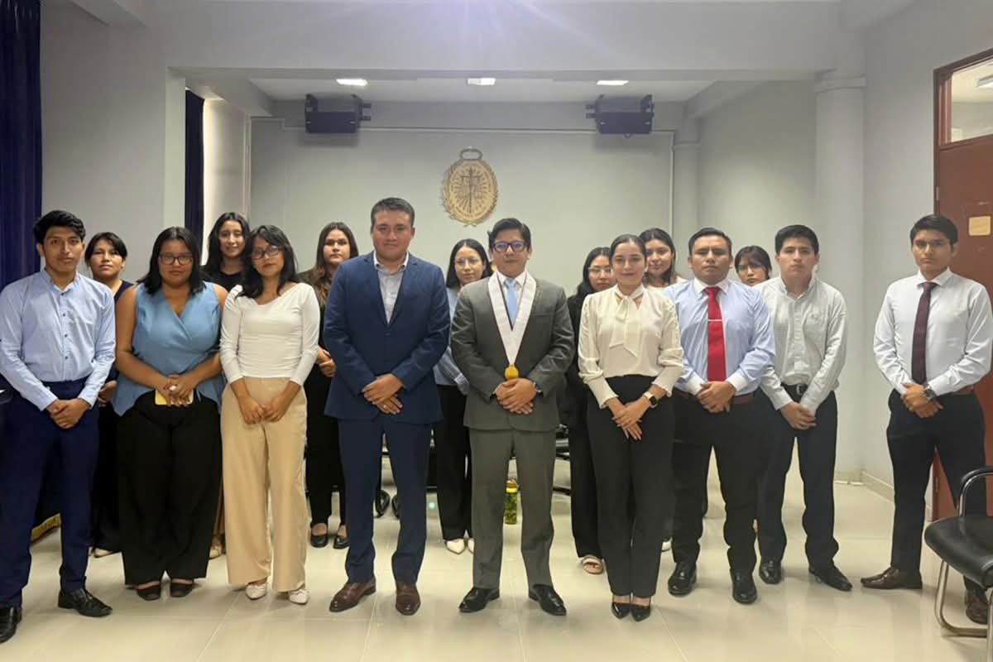 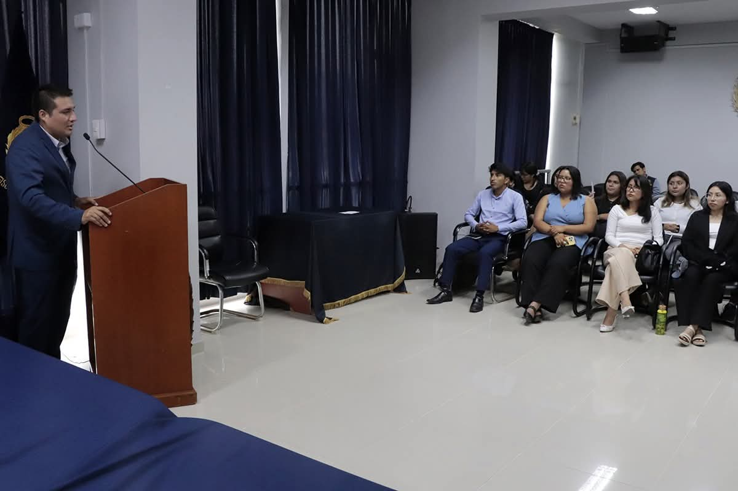 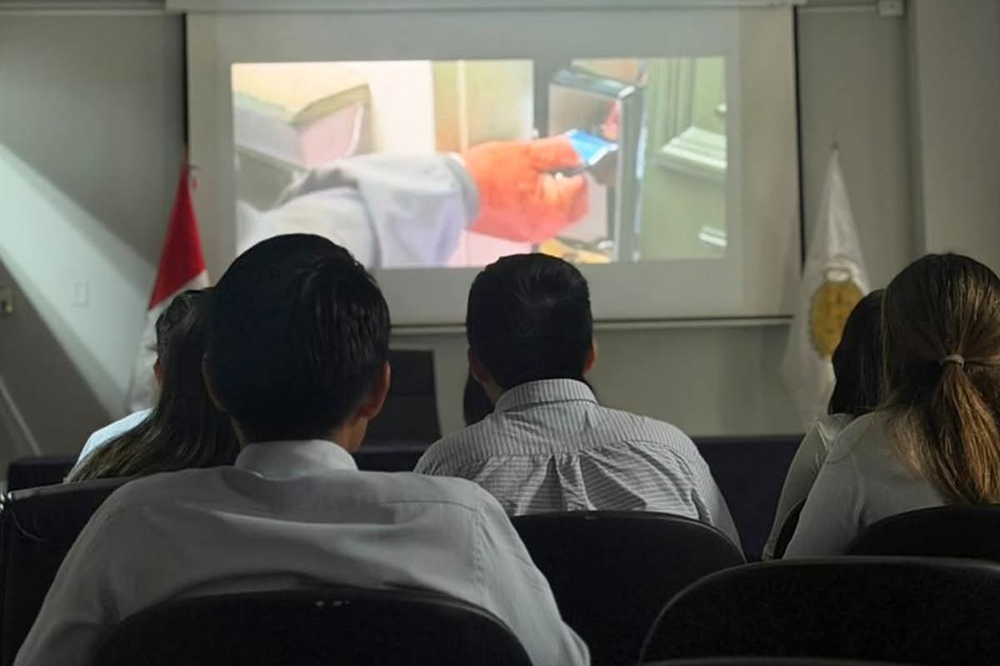

MEDICION DE LA ACTIVIDAD
DESCRIPCION |  | DENOMINACION DE LA ACTIVIDAD: CHARLA “PSICOLOGÍA DEL TESTIMONIO EN MENORES DE EDAD” |  | Programado en POI

 |  |  |  |  |  |  | NO

Fuente: Repositorio Institucional Elaboración: Imagen y Prensa Area: Administración del SNEJ – Presidencia CSJPPV-PJ.

ACT-SNEJ-011
 |  | FICHA TÉCNICA DE REMISIÓN DE INFORMACIÓN DE ACTIVIDADES PARA EL OBSERVATORIO |  |  |  |  |  | CÓDIGO: PPV-SNEJ-011
 |  | INSTITUCION /ORGANO: PODER JUDICIAL - CORTE SUPERIOR DE JUSTICIA DE PUENTE PIEDRA - VENTANILLA
 |  | DENOMINACION DE LA ACTIVIDAD: "CONFERENCIA IDENTIDAD Y DIGNIDAD: PROTOCOLOS PARA LA ATENCIÓN JUDICIAL DE PERSONAS:"
 |  | LUGAR: SNEJ |  |  | FECHA : 02/06/2026 |  | PÁGINA: 11 DE 12

DATOS DE LA ACTIVIDAD
UNIDAD ORGANICA A CARGO | Comisión de Justicia de Género de la CSJPPV, en conjunto con la Administración del SNEJ. |  | FECHA INICIO |  | 6/2/2026 | FECHA DE CULMINACION |  | 6/2/2026
ESTADO DE LA ACTIVIDAD | Programado / Implementado |  | EJE |  | Prevención
ANTECEDENTES | Plan de Trabajo 2026 de la Instancia de Concertación Regional (ICR) – Callao – Eje II: Promoción de las políticas en materia de violencia contra las mujeres y los integrantes del grupo familiar (prevención, atención y protección) – Acción 2.3 (protección y recuperación de las víctimas) – Actividad 16: "Implementación de acciones dirigidas a la protección a víctimas, a efectos de brindar una respuesta oportuna". Oficio Múltiple N.° 000072-2026-GRC/GRDS (24.06.2026); Proveído N.° 002337-2026-P-CSJPPV-PJ (01.07.2026); Memorando Múltiple N.° 000006-2026-AJ-P-CSJPPV-PJ (03.07.2026); Informe N.° 000041-2026-ASNEJ-CSJPPV-PJ (10.07.2026). Antecedente específico: Marco del Día Nacional de la Lucha contra la Violencia y los Crímenes de Odio hacia las personas LGTBIQ+.
OBJETIVO ESTRATEGICO | Capacitar al personal del SNEJ, a fin de optimizar la ruta de atención del SNEJ frente a manifestaciones específicas de violencia de género y discriminación por orientación sexual o identidad.
ACCION ESTRATEGICA | Proveer pautas operativas para la recepción de denuncias, valoración del riesgo y el dictado de medidas de protección urgentes, garantizando un trato digno y libre de prejuicios institucionales.
DESCRIPCION (Incluye análisis) | El martes 02 de junio se llevó a cabo la Conferencia Identidad y Dignidad: Protocolos para la Atención Judicial de Personas LGBTIQ+, con la finalidad de realizar un llamado urgente a la reflexión y a la acción a los operadores de justicia, pues tienen la responsabilidad constitucional de garantizar que los juzgados sean espacios seguros, donde la igualdad ante la ley no sea una aspiración, sino una realidad palpable, y que aplicar de manera rigurosa y humana los protocolos de atención judicial no sea solo una opción, sino un deber imperativo para erradicar los sesgos, combatir la discriminación y proteger la dignidad intrínseca de cada ciudadano, sin distinción alguna.
PARTICIPANTES | Esta ponencia estuvo a cargo de la Dra. Liliana Calderón Jacinto, destacada abogada y reconocida docente universitaria de Ética y Responsabilidad Profesional en la PUCP y Universidad Científica del Sur, entre otros.
CONCLUSIONES | El análisis dejó herramientas invaluables para identificar sesgos inconscientes y asegurar que cada acto procesal responda verdaderamente al principio de igualdad.
ANEXOS ( Precisar y adjuntar: testimonio fotográfico, flyer, cronograma de actividades) | 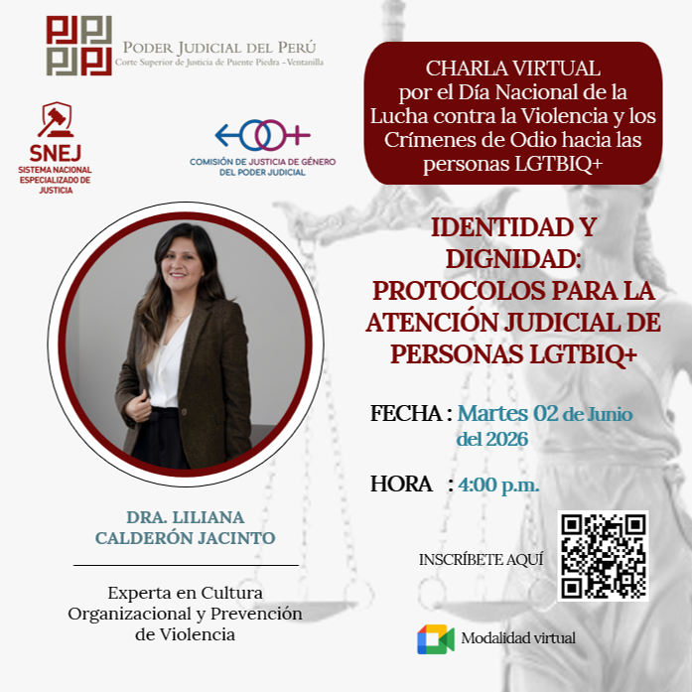 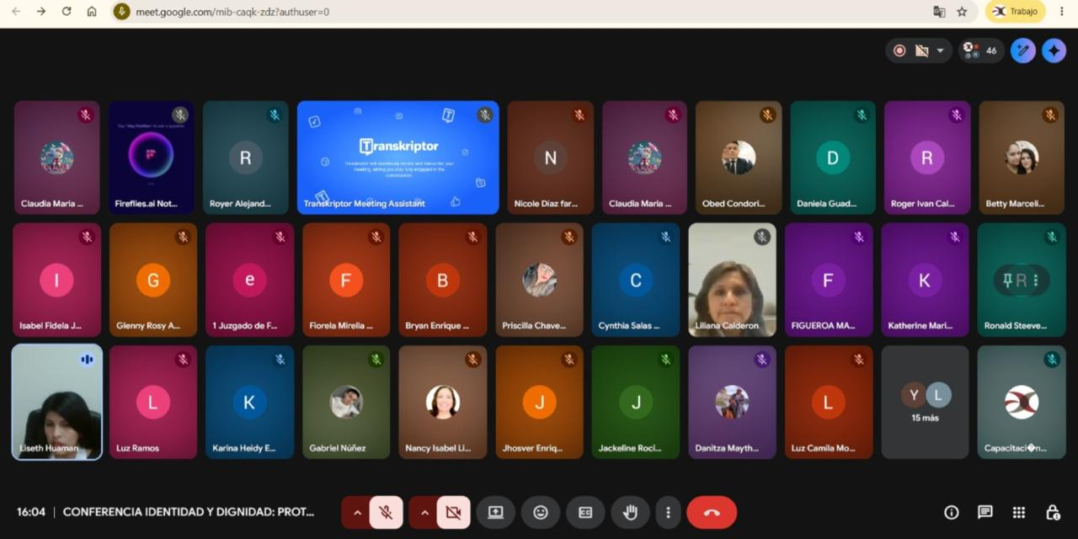

MEDICION DE LA ACTIVIDAD
DESCRIPCION |  | DENOMINACION DE LA ACTIVIDAD: "CONFERENCIA IDENTIDAD Y DIGNIDAD: PROTOCOLOS PARA LA ATENCIÓN JUDICIAL DE PERSONAS:" |  | Programado en POI

 |  |  |  |  |  |  | NO

Fuente: Repositorio Institucional Elaboración: Imagen y Prensa Area: Administración del SNEJ – Presidencia CSJPPV-PJ.

ACT-SNEJ-012
 |  | FICHA TÉCNICA DE REMISIÓN DE INFORMACIÓN DE ACTIVIDADES PARA EL OBSERVATORIO |  |  |  |  |  | CÓDIGO: PPV-SNEJ-012
 |  | INSTITUCION /ORGANO: PODER JUDICIAL - CORTE SUPERIOR DE JUSTICIA DE PUENTE PIEDRA - VENTANILLA
 |  | DENOMINACION DE LA ACTIVIDAD: "REUNIÓN DE TRABAJO CON EL EQUIPO TÉCNICO FORSNEJ II"
 |  | LUGAR: Sala de reuniones de Presidencia |  |  | FECHA : 05/06/2026 |  | PÁGINA: 12 DE 12

DATOS DE LA ACTIVIDAD
UNIDAD ORGANICA A CARGO | Equipo Técnico FORSNEJ II |  | FECHA INICIO |  | 6/5/2026 | FECHA DE CULMINACION |  | 6/5/2026
ESTADO DE LA ACTIVIDAD | Programado / Implementado |  | EJE |  | Prevención
ANTECEDENTES | Plan de Trabajo 2026 de la Instancia de Concertación Regional (ICR) – Callao – Eje II: Promoción de las políticas en materia de violencia contra las mujeres y los integrantes del grupo familiar (prevención, atención y protección) – Acción 2.3 (protección y recuperación de las víctimas) – Actividad 16: "Implementación de acciones dirigidas a la protección a víctimas, a efectos de brindar una respuesta oportuna". Oficio Múltiple N.° 000072-2026-GRC/GRDS (24.06.2026); Proveído N.° 002337-2026-P-CSJPPV-PJ (01.07.2026); Memorando Múltiple N.° 000006-2026-AJ-P-CSJPPV-PJ (03.07.2026); Informe N.° 000041-2026-ASNEJ-CSJPPV-PJ (10.07.2026). Antecedente específico: Reuniones de trabajo con el equipo técnico del proyecto “Fortalecimiento del Sistema de Justicia Especializado contra la Violencia hacia la Mujer - ForSNEJ II”.
OBJETIVO ESTRATEGICO | Fortalecer la protección y el acceso a la justicia de las mujeres e integrantes del grupo familiar víctimas de violencia.
ACCION ESTRATEGICA | Cuenta con el apoyo de la cooperación alemana para el desarrollo, implementado por la GIZ, a fin de coordinar la puesta en marcha de diversas buenas prácticas orientadas a optimizar el sistema de justicia de género.
DESCRIPCION (Incluye análisis) | Durante el encuentro se evaluaron los planes de trabajo para la puesta en marcha de herramientas y estrategias que permitirán brindar una respuesta más oportuna y efectiva a las víctimas, fortaleciendo la capacidad de atención y seguimiento de los casos de violencia en el ámbito judicial. Entre las iniciativas abordadas destacan la formulación de lineamientos para el seguimiento a la activación del botón del pánico, procesos de articulación entre juzgados de familia y especializados en violencia contra las mujeres para una respuesta integral a las víctimas, así como mecanismos destinados a garantizar el pago oportuno de las reparaciones civiles en materia de violencia; medidas que contribuirán a mejorar la protección de las víctimas y el cumplimiento de las decisiones judiciales.
PARTICIPANTES | La reunión contó con la participación de la Administradora Distrital, María Isabel Chumbile Galván. Por parte de la CSJPPV, asistió el equipo técnico integrado por Yuri Sánchez Acostupa, administrador (e) del SNEJ; Omayra Canales Galindo, coordinadora de Informática; y Cynthia Contreras Layme, coordinadora de la Comisión Distrital de Acceso a la Justicia. En representación del Proyecto ForSNEJ II participaron, Silvia Romero Borda, asesora senior; Sandy Martínez Jara, asesora técnica; y Fiorella Gonzales Sairitupac, consultora.
CONCLUSIONES | De esta manera, la Corte Superior de Justicia de Puente Piedra - Ventanilla fortalece su trabajo articulado con instituciones cooperantes para promover un servicio de justicia más eficiente, accesible y centrado en las necesidades de las víctimas, contribuyendo a la protección efectiva de sus derechos y al fortalecimiento de la respuesta institucional frente a la violencia contra los sujetos de protección del Sistema Nacional Especializado de Justicia.
ANEXOS ( Precisar y adjuntar: testimonio fotográfico, flyer, cronograma de actividades) | 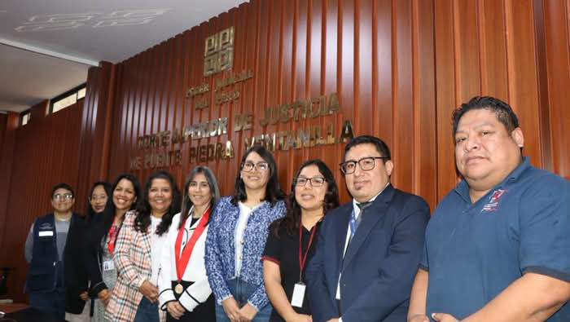 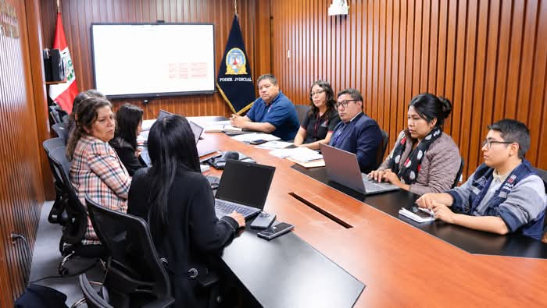

MEDICION DE LA ACTIVIDAD
DESCRIPCION |  | DENOMINACION DE LA ACTIVIDAD: "REUNIÓN DE TRABAJO CON EL EQUIPO TÉCNICO FORSNEJ II" |  | Programado en POI

 |  |  |  |  |  |  | NO

Fuente: Repositorio Institucional Elaboración: Imagen y Prensa Area: Administración del SNEJ – Presidencia CSJPPV-PJ.

